Commande TOTALE
VOLX CLIMBING
557 Les Saillants
69380 Chessy
Site internet : Volxholds - 1er Concepteur & Fabricant Français de Prises d'Escalade
 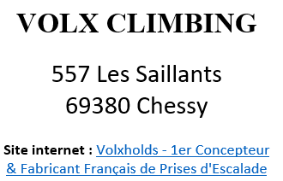 |  | 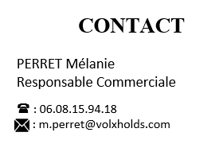 |  |  |  |  | 

A SAVOIR : La visserie n'est pas comprise, merci de bien vouloir nous indiquer lors de nos échanges si vous en avez besoin. Les frais de port ne sont pas compris dans le prix "Total Commande". Frais de port offerts au-delà de 1500€ HT (avec remise) *Durée de validité du devis : 1 mois |  |  |  |  | Bonjour, Dans ce fichier Excel, vous trouverez un onglet par gamme, ou par matériau. Merci de bien vouloir compléter les colonnes pour chaque onglet (si nécessaire) en mettant la quantité de LOTS que vous souhaitez. Pour connaitre vos remises, merci de nous contacter, ou nous renvoyer ce document complété.

Récapitulatif Bon de Commande (en EUROS) : |  |  |  |  | Répartition des prises et volumes (en QUANTITE) : |  |  |  | Remises ( A définir PAR VOLX)

 | HT (EUR) | HT remisé | Total TTC |  | Gamme | Nb de prises | % |  | Gamme | %
VOLX - Prises PU | - € | - € | - € |  | VOLX - Prises PU | 0 | 0% |  | % VOLX - Prises PU | 0%
VOLX - Prises PE | - € | - € | - € |  | VOLX - Prises PE | 0 | 0% |  | % VOLX - Prises PE | 0%
VOLX - Prises Dual texture | - € | - € | - € |  | VOLX - Prises Dual texture | 0 | 0% |  | % VOLX - Prises Dual texture | 0%
INSPIR - Prises PE PU | - € | - € | - € |  | INSPIR - Prises PE PU | 0 | 0% |  | % INSPIR - Prises PE PU | 0%
FREESTONE - Prises PE | - € | - € | - € |  | FREESTONE - Prises PE | 0 | 0% |  | % FREESTONE - Prises PE | 0%
SOUS TOTAL PRISES | - € | - € | - € |  | SOUS TOTAL PRISES | 0 | 0%
VOLX - Volumes Bois | - € | - € | - € |  | VOLX - Volumes Bois | 0 | 0% |  | % VOLX - Volumes Bois | 0%
ILLUSION - Volumes Fibres | - € | - € | - € |  | ILLUSION - Volumes Fibres | 0 | 0% |  | % ILLUSION - Volumes Fibres | 0%
SOUS TOTAL VOLUMES | - € | - € | - € |  | SOUS TOTAL VOLUMES | 0 | 0%
IFSC | - € | - € | - € |  | IFSC | 0 | 0% |  | % IFSC | 0%
SOUS TOTAL IFSC | - € | - € | - € |  | SOUS TOTAL IFSC | 0 | 0%
Total Commande | - € | - € | - € |  | Total Commande | 0.00 | 0%

 | Récapitulatif tailles choisies

 | XS | S | M | L | XL | XXL | XXXL | TOTAL
 | 0 | 0 | 0 | 0 | 0 | 0 | 0 | 0
 | 0% | 0% | 0% | 0% | 0% | 0% | 0% | 0%

